Burgemeester Harmsma school
Burgemeester Harmsma School
 | Burgemeester Harmsma school | Totalen Burgemeester Harmsma School
 | 
Adres | Hendrik Ringenoldusstrjitte 3
Postcode Plaats | 8401 PV Gorredijk
Telefoonnummer | 0513-463455
Brinnummer | 01WM
Bestuurder | Mevr. J. Voetelink
Leermiddelencoördinator
Algemeen E-mailadres | info@bhs.frl
Digitaal Factuuradres | facturen@bhs.frl
Gegevens (peildatum 1 januari 2021)
Aantal leerlingen | 482 | 482
Aantal onderwijzend personeel | 56 | 56
Onderwijs aanbod | VMBO, HAVO-voorbereidend
Digitalisering | Alle leerlingen Chromebook
Huidige LAS | Som-today
Huidige ELO

Situatie Leermiddelen 1-01-2021 |  | Totalen
Intern Leermiddelen Fonds
Abonnementen |  | € -
Digitaal | € 34,040.00 | € 34,040.00
Leerboek | € 51,259.00 | € 51,259.00
Leermiddel |  | € -
Werkboek | € 28,491.00 | € 28,491.00
Totaal | € 113,790.00 | € 113,790.00
Extern Leermiddelen Fonds
Huur
Leerboek |  | € -
Werkboek |  | € -
Totaal huur | € - | € -
Koop
Abonnementen |  | € -
Digitaal |  | € -
Leerboek |  | € -
Leermiddel |  | € -
Werkboek |  | € -
Totaal koop | € - | € -

Leermiddel | In gebruik
buiteNLand
Chemie
Chemie Overal
Explora - Biologie-NaSk | Ja
Explora - Biologie-Verzorging
Explora - NaSk-Techniek
Geschiedeniswerkplaats
Getal & Ruimte
Grandes Lignes
Moderne Wiskunde | Ja
NaSk Overal 2
Natuurkunde Overal
Nectar
Neue Kontakte
NU Rekenen
Overal NaSk
Overal Natuurkunde
Pincode
Plein M | Ja
Pulsar NaSk
Pulsar NaSk1
Pulsar NaSk2 | Ja
Pulsar Natuurkunde
Stepping Stones
Nieuw Nederlands | Ja
Technologisch
TrabiTour | ja
De Geo
The Geo (TTO)
Feniks
Phoenix (TTO)
Got it rekenen
Intro
Intro English edition (TTO)
Laagland, literatuur & lezer
Libre Service (jr)
MIXED
Mundo
New Interface | ja
Newton
Newton NaSk
Op niveau
Systematische natuurkunde
Van horen zeggen/ Op verhaal komen
Zugspitze
Biologie voor Jou
Vita
NOVA (NaSk)
NOVA (NaSk 1) | Ja
NOVA (Natuurkunde)
NOVA (Scheikunde)
NOVA (NaSk 2)
SENSOR
Biologie en Verzorging voor Jou
Verzorging voor Jou | Ja
Economisch Bekeken | Ja
Praktische Economie
De Wereld van...
Memo
Dilemma
Gamma
Talent
Na Klar!
All Right!
D'accord! | Ja
Of Course

NB. Aan bovenstaande informatie kunnen geen rechten ontleend worden.

Burgemeester Walda school
Burgemeester Walda school
 | Burgemeester Walda School (Ameland) | Totalen Burgemeester Walda School (Ameland)
 | 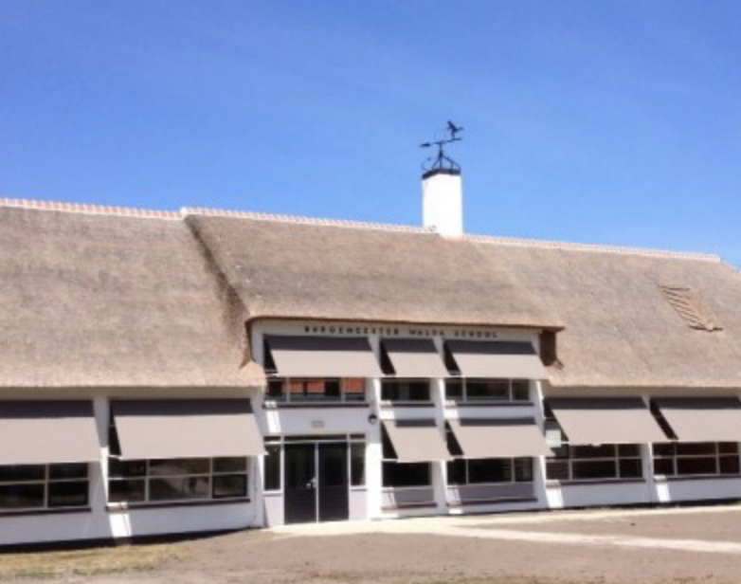
Adres | Ballumerweg 24
Postcode Plaats | 9163 GB. Nes Ameland
Telefoonnummer | 0519-542066
Brinnummer | 19HY 00
Bestuurder | Dhr. B. Kamsma
Leermiddelencoördinator | Dhr. M. Boelens
Algemeen E-mailadres | administratie@bws-ameland.nl
Digitaal Factuuradres | administratie@bws-ameland.nl
Gegevens (peildatum 1 januari 2021)
Aantal leerlingen | 168 | 168
Aantal onderwijzend personeel | 20 | 20
Onderwijs aanbod | VMBO-b, -k, tl. Onderbouw: HAVO, VWO
Digitalisering | iPads
Huidige LAS | Magister
Huidige ELO

Situatie Leermiddelen 1-01-2021 |  | Totalen
Intern Leermiddelen Fonds
Abonnementen |  | € -
Digitaal |  | € -
Leerboek |  | € -
Leermiddel | € 57,505.00 | € 57,505.00
Werkboek |  | € -
Totaal | € 57,505.00 | € 57,505.00
Extern Leermiddelen Fonds
Huur
Leerboek |  | € -
Werkboek |  | € -
Totaal huur | € - | € -
Koop
Abonnementen |  | € -
Digitaal |  | € -
Leerboek |  | € -
Leermiddel |  | € -
Werkboek |  | € -
Totaal koop | € - | € -

Leermiddel | In gebruik
buiteNLand
Chemie
Chemie Overal | Ja
Explora - Biologie-NaSk
Explora - Biologie-Verzorging
Explora - NaSk-Techniek
Geschiedeniswerkplaats
Getal & Ruimte
Grandes Lignes | Ja
Moderne Wiskunde | Ja
NaSk Overal 2
Natuurkunde Overal | Ja
Nectar
Neue Kontakte | Ja
NU Rekenen
Overal NaSk
Overal Natuurkunde
Pincode
Plein M
Pulsar NaSk
Pulsar NaSk1
Pulsar NaSk2
Pulsar Natuurkunde
Stepping Stones | Ja
Nieuw Nederlands | Ja
Technologisch
TrabiTour
De Geo
The Geo (TTO)
Feniks
Phoenix (TTO)
Got it rekenen
Intro
Intro English edition (TTO)
Laagland, literatuur & lezer
Libre Service (jr)
MIXED
Mundo | Ja
New Interface
Newton
Newton NaSk
Op niveau
Systematische natuurkunde
Van horen zeggen/ Op verhaal komen
Zugspitze
Biologie voor Jou | Ja
Vita
NOVA (NaSk)
NOVA (NaSk 1) | Ja
NOVA (Natuurkunde)
NOVA (Scheikunde)
NOVA (NaSk 2) | Ja
SENSOR
Biologie en Verzorging voor Jou
Verzorging voor Jou
Economisch Bekeken | Ja
Praktische Economie | Ja
De Wereld van... | Ja
Memo | Ja
Dilemma
Gamma
Talent
Na Klar!
All Right!
D'accord!
Of Course

NB. Aan bovenstaande informatie kunnen geen rechten ontleend worden.

OSG Singelland
OSG Singelland
 | Singelland VHS | Singelland Het Drachtster Lyceum | Singelland De Venen | Singelland VO Surhuisterveen | Singelland ISK | Singelland Burgum | Singelland Burgum | Totalen OSG Singelland
 | 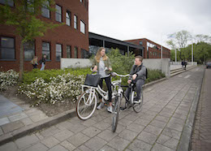 | 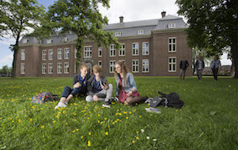 | 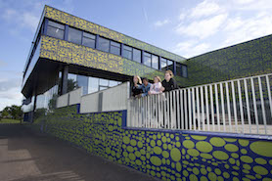 | 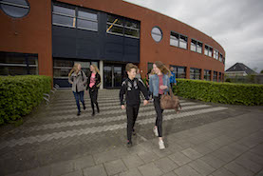 |  | 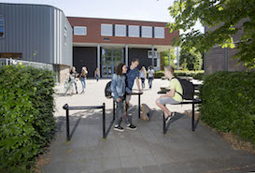
Adres | Van Haersmasingel 37 | Torenstraat 28 | De Ring 4 | Langelaan 18 | Zetveld 38 | Schoolstraat 101 | Minnertshof 17
Postcode Plaats | 9201 KN Drachten | 9201 JW Drachten | 9202 NW. Drachten | 9231 EN. Surhuisterveen | 9202 LM. Drachten | 9251 EB. Burgum | 9251 BH. Burgum
Telefoonnummer | (0512) 58 23 45 | (0512) 57 10 20 | (0512) 51 76 24 | (0512) 36 90 90 | (0512) 54 61 65 | (0511) 46 02 10
Brinnummer | 04YE | 04YE | 04YE | 04YE | 04YE | 04YE | 04YE
Bestuurder | Dhr. Drs. P. Schram
Leermiddelencoördinator | Jos vd Goot | Gjalt vd Lei | Patrick vd Veen/Michiel Toonstra | Simone vd Meulen | Rink Helfferich/Djura Hornyak | Jan Gerrit Aldershof
Algemeen E-mailadres | info.vhs@singelland.nl | admin@drachtsterlyceum.nl | info.devennen@singelland.nl | info.surhuisterveen@singelland.nl | info.isk@singelland.nl | info@havotop.nl | info@havotop.nl
Digitaal Factuuradres | facturen@singelland.nl
Gegevens (peildatum 1 januari 2021)
Aantal leerlingen | 801 | 1219 | 214 | 461 | 159 | 250 | 57 | 3161
Aantal onderwijzend personeel | 90 | 93 | 27 | 50 | 22 | 25 | 6 | 313
Onderwijs aanbod | VMBO, OOM | HAVO, VWO | Praktijkonderwijs | VMBO, HAVO (-onderhouw) | Internationale schakelklassen | VMBO | HAVO, VWO
Digitalisering
Huidige LAS | Magister
Huidige ELO

Situatie Leermiddelen 1-01-2021 |  |  |  |  |  |  |  | Totalen
Intern Leermiddelen Fonds
Abonnementen |  |  |  |  |  |  |  | € -
Digitaal |  |  |  |  |  |  |  | € -
Leerboek | € 12,748.00 | € 17,017.00 | € 6,104.00 | € 10,641.00 | € 7,587.00 | € 205.00 |  | € 54,302.00
Leermiddel | € 188,851.00 | € 188,952.00 | € 12,392.00 | € 111,470.00 | € 18,602.00 | € 67,685.00 |  | € 587,952.00
Werkboek |  |  |  |  |  |  |  | € -
Totaal | € 201,599.00 | € 205,969.00 | € 18,496.00 | € 122,111.00 | € 26,189.00 | € 67,890.00 | € - | € 642,254.00
Extern Leermiddelen Fonds
Huur
Leerboek |  |  |  |  |  |  |  | € -
Werkboek |  |  |  |  |  |  |  | € -
Totaal huur | € - | € - | € - | € - | € - | € - | € - | € -
Koop
Abonnementen |  |  |  |  |  |  |  | € -
Digitaal |  |  |  |  |  |  |  | € -
Leerboek |  |  |  |  |  |  |  | € -
Leermiddel |  |  |  |  |  |  |  | € -
Werkboek |  |  |  |  |  |  |  | € -
Totaal koop | € - | € - | € - | € - | € - | € - | € - | € -

Leermiddel | In gebruik | In gebruik | In gebruik | In gebruik | In gebruik | In gebruik | In gebruik
buiteNLand
Chemie
Chemie Overal |  | Ja
Explora - Biologie-NaSk
Explora - Biologie-Verzorging
Explora - NaSk-Techniek
Geschiedeniswerkplaats |  | Ja
Getal & Ruimte | Ja | Ja |  | Ja |  | Ja
Grandes Lignes | Ja | Ja |  | Ja
Moderne Wiskunde
NaSk Overal 2
Natuurkunde Overal
Nectar | Ja
Neue Kontakte |  |  |  |  |  | Ja
NU Rekenen
Overal NaSk
Overal Natuurkunde
Pincode | Ja |  |  | Ja
Plein M | Ja |  |  | Ja
Pulsar NaSk
Pulsar NaSk1
Pulsar NaSk2
Pulsar Natuurkunde
Stepping Stones | Ja
Nieuw Nederlands |  | Ja
Technologisch
TrabiTour
De Geo | Ja | Ja |  | Ja |  | Ja
The Geo (TTO)
Feniks | Ja |  |  |  |  | Ja
Phoenix (TTO)
Got it rekenen |  |  |  |  |  | Ja
Intro
Intro English edition (TTO)
Laagland, literatuur & lezer
Libre Service (jr)
MIXED
Mundo
New Interface |  | Ja |  | Ja |  | Ja
Newton
Newton NaSk | Ja |  |  | Ja |  | Ja
Op niveau | Ja | Ja |  |  |  | Ja
Systematische natuurkunde |  | Ja
Van horen zeggen/ Op verhaal komen
Zugspitze |  | Ja
Biologie voor Jou |  | Ja |  |  |  | Ja
Vita
NOVA (NaSk) | Ja
NOVA (NaSk 1)
NOVA (Natuurkunde)
NOVA (Scheikunde) |  | Ja
NOVA (NaSk 2)
SENSOR
Biologie en Verzorging voor Jou |  |  |  | Ja
Verzorging voor Jou
Economisch Bekeken |  |  |  |  |  | Ja
Praktische Economie
De Wereld van... | Ja
Memo | Ja | Ja
Dilemma
Gamma
Talent
Na Klar!
All Right!
D'accord!
Of Course

NB. Aan bovenstaande informatie kunnen geen rechten ontleend worden.

RSG Magister Alvinus Sneek
RSG Magister Alvinus
 | Magister Alvinus | Tienerschool | ISK | Totalen RSGMagister Alvinus
 | 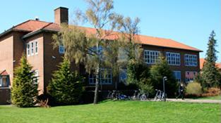 |  | 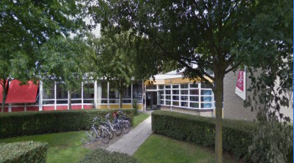
Adres | Almastraat 5 | Malta 2 | H. Sytstrastraat 1B
Postcode Plaats | 8601 EW Sneek | 8601 GW Sneek | 8602 TM Sneek
Telefoonnummer | 0515-429760 | 0515-429760 | 0515-429760
Brinnummer | 16FP | 16FP | 16FP
Bestuurder | Dhr. Ir. S.Haverkamp
Leermiddelencoördinator
Algemeen E-mailadres | info@rsg-sneek.nl
Digitaal Factuuradres | crediteuren@rsg-sneek.nl
Gegevens (peildatum 1 januari 2021)
Aantal leerlingen | 1813 | 34 | 81 | 1928
Aantal onderwijzend personeel | 156 | 2 | 14 | 172
Onderwijs aanbod | VMBO, HAVO, VWO | PO / VO | ISK
Digitalisering
Huidige LAS | Magister | Magister | Magister
Huidige ELO

Situatie Leermiddelen 1-01-2021 |  |  |  | Totalen
Intern Leermiddelen Fonds
Abonnementen | € 184,994.00 |  |  | € 184,994.00
Digitaal | € 67,975.00 |  |  | € 67,975.00
Leerboek | € 112,526.00 |  |  | € 112,526.00
Leermiddel | € 3,111.00 | € 4,159.00 |  | € 7,270.00
Werkboek | € 264,511.00 |  |  | € 264,511.00
Totaal | € 633,117.00 | € 4,159.00 | € - | € 637,276.00
Extern Leermiddelen Fonds | (X) | (X) | (X)
Huur
Leerboek |  |  |  | € -
Werkboek |  |  |  | € -
Totaal huur | € - | € - | € - | € -
Koop
Abonnementen |  |  |  | € -
Digitaal |  |  |  | € -
Leerboek |  |  |  | € -
Leermiddel |  |  |  | € -
Werkboek |  |  |  | € -
Totaal koop | € - | € - | € - | € -

Leermiddel | In gebruik | In gebruik | In gebruik
buiteNLand
Chemie
Chemie Overal
Explora - Biologie-NaSk
Explora - Biologie-Verzorging
Explora - NaSk-Techniek
Geschiedeniswerkplaats | Ja
Getal & Ruimte | Ja | Ja
Grandes Lignes | Ja
Moderne Wiskunde
NaSk Overal 2
Natuurkunde Overal
Nectar
Neue Kontakte
NU Rekenen
Overal NaSk
Overal Natuurkunde
Pincode | Ja
Plein M
Pulsar NaSk
Pulsar NaSk1
Pulsar NaSk2
Pulsar Natuurkunde
Stepping Stones | Ja
Nieuw Nederlands | Ja
Technologisch | Ja
TrabiTour | Ja
De Geo | Ja
The Geo (TTO)
Feniks | Ja
Phoenix (TTO)
Got it rekenen
Intro | Ja
Intro English edition (TTO)
Laagland, literatuur & lezer
Libre Service (jr)
MIXED
Mundo | Ja
New Interface
Newton | Ja
Newton NaSk
Op niveau
Systematische natuurkunde | Ja
Van horen zeggen/ Op verhaal komen
Zugspitze
Biologie voor Jou | Ja
Vita
NOVA (NaSk) | Ja
NOVA (NaSk 1) | Ja
NOVA (Natuurkunde) | Ja
NOVA (Scheikunde) | Ja
NOVA (NaSk 2) | Ja
SENSOR
Biologie en Verzorging voor Jou | Ja
Verzorging voor Jou
Economisch Bekeken
Praktische Economie | Ja
De Wereld van...
Memo | Ja
Dilemma
Gamma
Talent
Na Klar!
All Right! | Ja
D'accord!
Of Course

NB. Aan bovenstaande informatie kunnen geen rechten ontleend worden.

(X) Met ingang van schooljaar 2021-2022 maakt de school gebruik van het Extern Leermiddelen Fonds.

Stellingwerf college
Stellingwerf College
 | Stellingwerf college | Totalen Stellingwerf college
 | 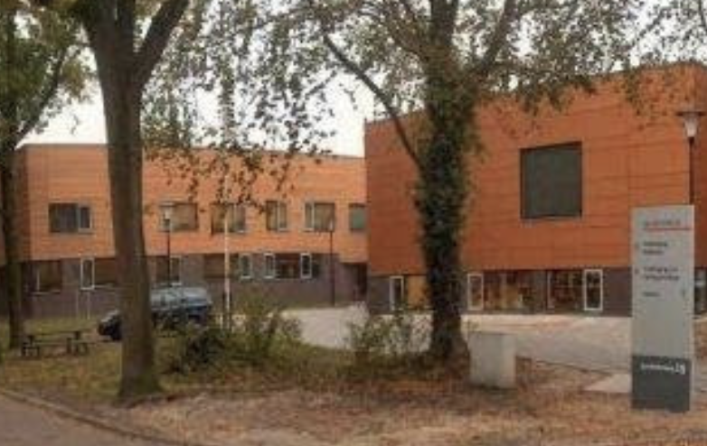
Adres | Quadoelenweg 29
Postcode Plaats | 8431 LN Oosterwolde
Telefoonnummer | 0516-568 500
Brinnummer | 0015VQ
Bestuurder | Mevr. S. van der Wijk
Leermiddelencoördinator | Dhr. G.Maris
Algemeen E-mailadres | administratie@stellingwerfcollege.nl
Digitaal Factuuradres | finadmin@stellingwerfcollege.nl
Gegevens (peildatum 1 januari 2021)
Aantal leerlingen | 1095 | 1095
Aantal onderwijzend personeel | 99 | 99
Onderwijs aanbod | VMBO, MAVO, HAVO, VWO
Digitalisering | 530 werkplekken/laptops
Huidige LAS | Magister
Huidige ELO | Its Learning/Learnbeat

Situatie Leermiddelen 1-01-2021 |  | Totalen
Intern Leermiddelen Fonds
Abonnementen | € - | € -
Digitaal | € 35,626.11 | € 35,626.11
Leerboek | € 88,512.06 | € 88,512.06
Leermiddel | € 142,881.39 | € 142,881.39
Werkboek | € 69,600.43 | € 69,600.43
Totaal | € 336,619.99 | € 336,619.99
Extern Leermiddelen Fonds
Huur
Leerboek |  | € -
Werkboek |  | € -
Totaal huur | € - | € -
Koop
Abonnementen |  | € -
Digitaal |  | € -
Leerboek |  | € -
Leermiddel |  | € -
Werkboek |  | € -
Totaal koop | € - | € -
Leermiddel | In gebruik
buiteNLand
Chemie | Ja
Chemie Overal
Explora - Biologie-NaSk
Explora - Biologie-Verzorging
Explora - NaSk-Techniek
Geschiedeniswerkplaats | Ja
Getal & Ruimte | Ja
Grandes Lignes
Moderne Wiskunde | Ja
NaSk Overal 2
Natuurkunde Overal
Nectar | Ja
Neue Kontakte | Ja
NU Rekenen
Overal NaSk | Ja
Overal Natuurkunde
Pincode | Ja
Plein M
Pulsar NaSk | Ja
Pulsar NaSk1 | Ja
Pulsar NaSk2 | Ja
Pulsar Natuurkunde
Stepping Stones | Ja
Technologisch
Nieuw Nederlands | Ja
TrabiTour
De Geo | Ja
The Geo (TTO)
Feniks
Phoenix (TTO)
Got it rekenen | Ja
Intro
Intro English edition (TTO)
Laagland, literatuur & lezer
Libre Service (jr) | Ja
MIXED
Mundo | Ja
New Interface
Newton
Newton NaSk
Op niveau | Ja
Systematische natuurkunde | Ja
Van horen zeggen/ Op verhaal komen
Zugspitze
Biologie voor Jou
Vita
NOVA (NaSk)
NOVA (NaSk 1)
NOVA (Natuurkunde)
NOVA (Scheikunde)
NOVA (NaSk 2)
SENSOR
Biologie en Verzorging voor Jou
Verzorging voor Jou
Economisch Bekeken
Praktische Economie
De Wereld van...
Memo
Dilemma
Gamma
Talent
Na Klar! | Ja
All Right!
D'accord!
Of Course

NB. Aan bovenstaande informatie kunnen geen rechten ontleend worden.

OVO Fryslân-Noord
Stichting Openbaar Voortgezet Onderwijs Fryslân-noord
 | PJ Dalton Dokkum | PJ Stedelijk Gymnasium (twee bij elkaar liggende gebouwen) |  | PJ Leeuwarder Lyceum | PJ MHS | PJ Impulse Leeuwarden | PJ Impulse Kollum | PJ De Brêge | PJ De Dyk | PJ ISK |  | PJ Ynsicht | Simon Vestdijk | Simon Vestdijk | Servicebureau OVO Fryslân-Noord | Totalen Stichting Openbaar Voortgezet Onderwijs Fryslân-noord
 | 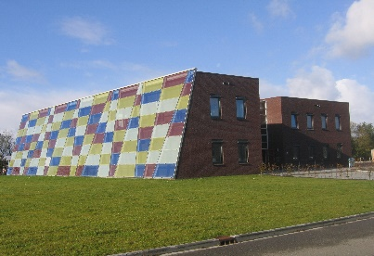 | 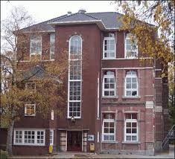 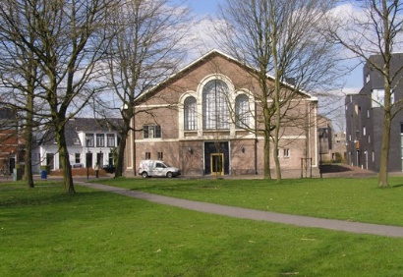 |  | 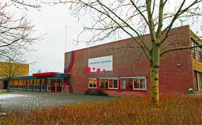 | 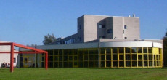 |  | 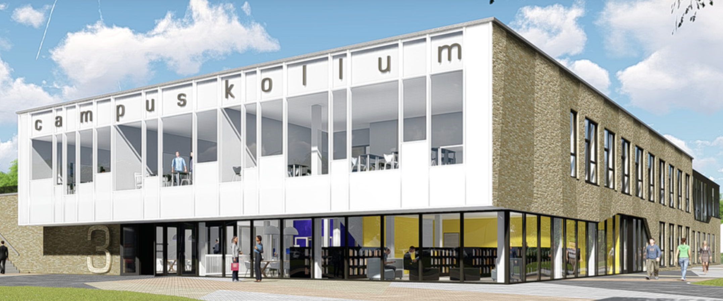 | 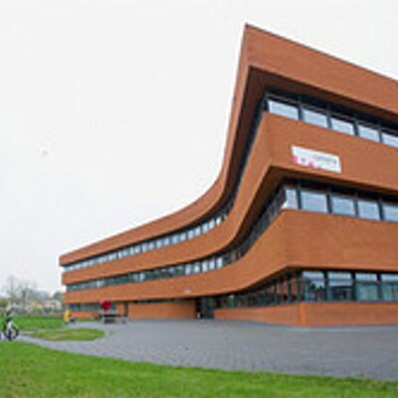 | 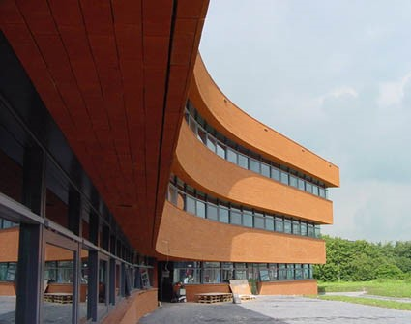 |  |  | 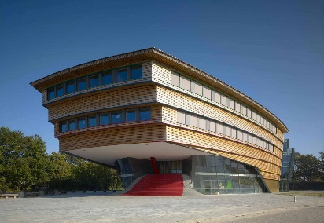 | 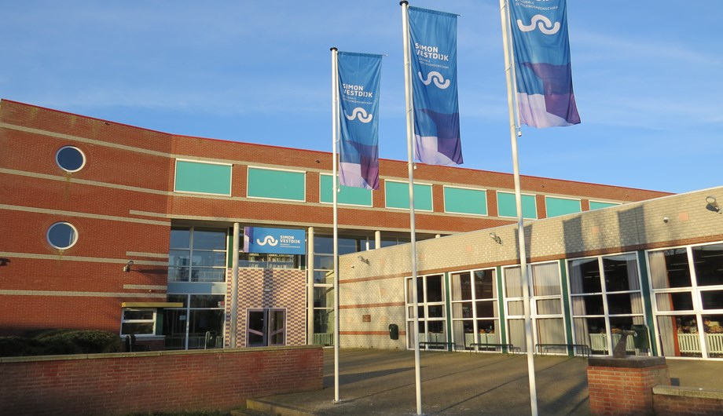 | 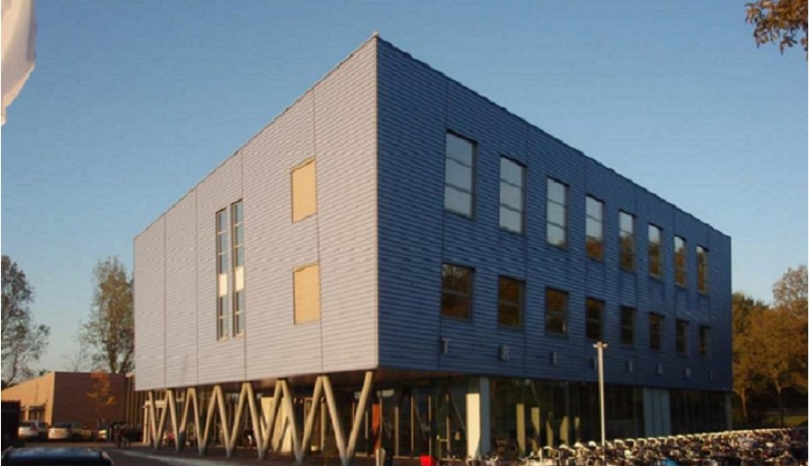 | 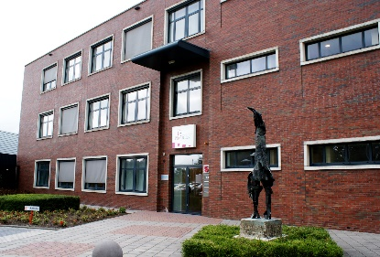
Adres | Parklaan 1 | Noorderweg 1 | Arendstuin 35 | Dr. Jacob Botkeweg 3 | Douwe Kalmaleane 2/4 |  | Gerrit Bleekerstraat 3 | Egelantierstraat 88 | Egelantierstraat 86 | Hempenserweg 33 | Melkemastate 29 | Prinsessenweg 4 | Kon. Julianastraat 3 | Ijsbaanweg 6 | Elzenstraat 5
Postcode Plaats | 9103 ST Dokkum | 8911 ES Leeuwarden | 8911 ET Leeuwarden | 8935 AB Leeuwarden | 8915 HA Leeuwarden |  | 9291 BS Kollom | 8924 EP Leeuwarden | 8924 EP Leeuwarden | 8935 BC Leeuwarden | 8925 AX Leeuwarden | 8931 EG Leeuwarden | 8862 TA Harlingen | 8801 ER Franeker | 8924 JN Leeuwarden
Telefoonnummer | 058-8801666 | 058-8801200 | 058-8801200 | 058-8801400 | 058-8801300 | 058-8801680 | 0511-451216 | 058-8801250 | 058-8801600 | 058-8801640 | 058-8801637 | 058-8801500 | 0517-432900 | 0517-432900 | 058-8801180
Brinnummer | 20DL | 20DL | 20DL | 20DL | 20DL | 20DL10 | 20DL | 20DL | 20DL | 20DL | 20DL | 20DL | 14DC | 14DC | 20DL
Bestuurder | Dhr. F. Bangma
Leermiddelencoördinator | D. Korporaal | Jan Lammert Prinsen |  |  |  | Wabe Reinsma
Algemeen E-mailadres | dkorporaal@pj.nl | gymnasium@pj.nl |  |  |  | impulse@pj.nl
Digitaal Factuuradres | facturen@ovo-fryslannoord.nl
Gegevens (peildatum 1 januari 2021)
Aantal leerlingen | 371 | 444 |  | 919 | 399 | 464 | 278 | 206 | 400 | 78 | 60 | 417 | 1083 | 183 |  | 5302
Aantal onderwijzend personeel | 28 | 45 |  | 62 | 31 | 29 | 22 | 25 | 29 | 15 |  | 43 | 94 | 20 |  | 443
Onderwijs aanbod | VMBO-k+,VMBO-t, HAVO | VWO |  | HAVO, VWO | MAVO, HAVO | VMBO-t, HAVO, VWO | VMBO-t, HAVO, VWO | Praktijkonderwijs | VMBO-t, HAVO | ISK NT2-onderwijs |  | VMBO-b, -k en gemengde leerweg | VMBO (LWOO), MAVO, HAVO, Atheneum en Technasium | VMBO, VMBO-LWOO, MAVO | nvt
Digitalisering | KED kunskapskolan via iPad en | Nu klas 1 laptop, rest iPad, wordt uitgefaseerd. |  |  |  | laptop |  |  |  |  |  |  |  |  | nvt
Huidige LAS | Som-today |  |  |  |  |  |  |  |  |  |  |  | Magister |  | nvt
Huidige ELO | Itslearning | Itslearning |  | Itslearning | Itslearning | itslearning | Itslearning |  | Itslearning | Itslearning | Itslearning | Itslearning |  |  | nvt

Situatie Leermiddelen 1-01-2021 |  |  |  |  |  |  |  |  |  |  |  |  |  |  |  | Totalen
Intern Leermiddelen Fonds
Abonnementen |  |  |  |  |  |  |  |  |  |  |  |  | € 28,088.12 |  |  | € 28,088.12
Digitaal |  |  |  |  |  |  |  |  |  |  |  |  | € 55,022.45 |  |  | € 55,022.45
Leerboek |  |  |  |  |  |  |  | € 529.04 |  | € 3,564.39 |  |  | € 36,439.62 |  |  | € 40,533.05
Leermiddel |  |  |  |  |  |  |  |  |  | € 344.68 |  |  | € 394.12 |  |  | € 738.80
Werkboek |  |  |  |  |  |  |  | € 4,132.34 |  | € 4,006.18 |  |  | € 168,622.53 |  |  | € 176,761.05
Totaal | € - | € - | € - | € - | € - | € - | € - | € 4,661.38 | € - | € 7,915.25 | € - | € - | € 288,566.84 | € - |  | € 301,143.47
Extern Leermiddelen Fonds
Huur
Leerboek | 3,587.36 | € 27,490.66 |  | 125,626.79 | 32,319.87 | € 125,626.78 | 34,991.47 |  | € 25,371.13 |  |  | 12,217.83 |  |  |  | € 387,231.89
Werkboek | 383.32 |  |  | 8,620.84 | 563.77 | 8,620.84 | 462.41 |  | 189.78 |  |  |  |  |  |  | € 18,840.96
Totaal huur | € 3,970.68 | € 27,490.66 | € - | € 134,247.63 | € 32,883.64 | € 134,247.62 | € 35,453.88 | € - | € 25,560.91 | € - | € - | € 12,217.83 | € - | € - |  | € 406,072.85
Koop
Abonnementen |  | 40,738.06 |  | 42,336.28 | 35,959.53 | 42,336.28 | 1,572.87 |  |  |  |  | 9,986.84 |  |  |  | € 172,929.86
Digitaal | 997.82 | 11,787.61 |  | 15,568.45 | 8,201.03 | 15,568.45 | 3,424.29 |  |  |  |  | 4,522.09 |  |  |  | € 60,069.74
Leerboek | 170.6 | 1,290.44 |  | 13,506.04 | 3,829.87 | 13,506.04 | € 3,029.24 |  |  |  |  | 54,169.57 |  |  |  | € 89,501.80
Leermiddel |  | 4,510.69 |  | 2,712.27 | 43,512.95 | 2,712.27 |  |  |  |  |  | 23,079.09 |  |  |  | € 76,527.27
Werkboek | 546.92 | 46,360.70 |  | € 47,494.24 |  | € 47,494.23 | € 54,119.50 |  |  |  |  | 5,330.03 |  |  |  | € 201,345.62
Totaal koop | € 1,715.34 | € 104,687.50 | € - | € 121,617.28 | € 91,503.38 | € 121,617.27 | € 62,145.90 | € - | € - | € - | € - | € 97,087.62 | € - | € - |  | € 600,374.29

Leermiddel | In gebruik | In gebruik | In gebruik | In gebruik | In gebruik | In gebruik | In gebruik | In gebruik | In gebruik | In gebruik | In gebruik | In gebruik | In gebruik | In gebruik
buiteNLand |  |  |  |  |  |  | Ja
Chemie | Ja |  |  | Ja |  | Ja | Ja |  |  |  |  |  | Ja
Chemie Overal |  | Ja |  |  |  |  | Ja
Explora - Biologie-NaSk |  |  |  |  |  |  | Ja
Explora - Biologie-Verzorging
Explora - NaSk-Techniek
Geschiedeniswerkplaats |  |  |  | Ja | Ja | Ja | Ja |  | Ja |  |  | Ja | Ja | Ja
Getal & Ruimte |  | Ja |  | Ja | Ja | Ja | Ja |  | Ja |  |  |  | Ja | Ja
Grandes Lignes |  | Ja |  | Ja | Ja | Ja | Ja |  | Ja |  |  |  | Ja
Moderne Wiskunde |  |  |  | Ja |  | Ja
NaSk Overal 2
Natuurkunde Overal
Nectar |  |  |  |  |  | Ja
Neue Kontakte |  | Ja |  | Ja | Ja | Ja |  |  | Ja |  |  | Ja | Ja | Ja
NU Rekenen
Overal NaSk
Overal Natuurkunde |  | Ja |  |  |  |  | Ja
Pincode |  |  |  |  |  |  |  |  |  |  |  |  | Ja | Ja
Plein M
Pulsar NaSk |  |  |  |  |  |  |  |  |  |  |  |  | Ja | Ja
Pulsar NaSk1 |  |  |  |  |  |  | Ja |  |  |  |  | Ja | Ja | Ja
Pulsar NaSk2 |  |  |  |  |  |  | Ja |  |  |  |  |  | Ja | Ja
Pulsar Natuurkunde |  |  |  |  |  |  |  |  |  |  |  |  | Ja
Stepping Stones |  | Ja |  |  |  | Ja | Ja |  | Ja |  |  | Ja
Nieuw Nederlands |  | Ja |  |  | Ja |  | Ja
Technologisch
TrabiTour |  |  |  |  |  |  |  |  |  |  |  |  | Ja
De Geo |  | Ja |  | Ja | Ja |  | Ja |  | Ja |  |  |  | Ja | Ja
The Geo (TTO)
Feniks
Phoenix (TTO)
Got it rekenen
Intro
Intro English edition (TTO)
Laagland, literatuur & lezer
Libre Service (jr)
MIXED
Mundo |  |  |  |  |  |  | Ja
New Interface
Newton |  |  |  | Ja |  | Ja
Newton NaSk
Op niveau
Systematische natuurkunde |  | Ja |  |  |  | Ja
Van horen zeggen/ Op verhaal komen
Zugspitze
Biologie voor Jou | Ja | Ja |  | Ja | Ja | Ja | Ja |  | Ja |  |  | Ja | Ja | Ja
Vita
NOVA (NaSk) |  |  |  |  | Ja |  |  |  | Ja |  |  | Ja
NOVA (NaSk 1) |  |  |  |  | Ja |  |  |  | Ja |  |  | Ja
NOVA (Natuurkunde) |  |  |  |  | Ja |  |  |  | Ja
NOVA (Scheikunde) |  |  |  |  | Ja | Ja |  |  | Ja
NOVA (NaSk 2) |  |  |  |  | Ja |  |  |  | Ja
SENSOR
Biologie en Verzorging voor Jou |  |  |  |  |  |  |  |  |  |  |  |  | Ja | Ja
Verzorging voor Jou
Economisch Bekeken |  |  |  |  |  |  |  |  |  |  |  | Ja
Praktische Economie |  | Ja |  | Ja |  |  |  |  | Ja
De Wereld van...
Memo | Ja |  |  |  |  |  | Ja |  | Ja
Dilemma |  |  |  |  |  |  | Ja
Gamma
Talent |  |  |  |  |  |  |  |  |  |  |  | Ja | Ja
Na Klar! |  | Ja
All Right! |  |  |  |  |  |  |  |  |  |  |  |  | Ja
D'accord!
Of Course |  |  |  |  |  |  |  |  |  |  |  |  | Ja

NB. Aan bovenstaande informatie kunnen geen rechten ontleend worden.

SGM 'T Schylger jouw
SGM T' Schylger Jouw
 | SGM T'Schylger Jouw | Totalen SGM T'Schylger Jouw
 | 
Adres | Zuid Midslandweg 8
Postcode Plaats | 8891 GH Midsland Terschelling
Telefoonnummer | 0562-448531
Brinnummer | 19ET-0
Bestuurder | Mevr. J. Docter
Leermiddelencoördinator
Algemeen E-mailadres
Digitaal Factuuradres
Gegevens (peildatum 1 januari 2021)
Aantal leerlingen | 128 | 128
Aantal onderwijzend personeel | 18 | 18
Onderwijs aanbod | VMBO-BB,KB,TL
Digitalisering | Laptop, Ipad voor 3+4 bb en kb
Huidige LAS | Magister
Huidige ELO

Situatie Leermiddelen 1-01-2021 |  | Totalen
Intern Leermiddelen Fonds
Abonnementen | € 11,501.56 | € 11,501.56
Digitaal |  | € -
Leerboek | € 2,399.90 | € 2,399.90
Leermiddel | € 2,793.70 | € 2,793.70
Werkboek | € 10,366.36 | € 10,366.36
Totaal | € 27,061.52 | € 27,061.52
Extern Leermiddelen Fonds
Huur
Leerboek |  | € -
Werkboek |  | € -
Totaal huur | € - | € -
Koop
Abonnementen |  | € -
Digitaal |  | € -
Leerboek |  | € -
Leermiddel |  | € -
Werkboek |  | € -
Totaal koop | € - | € -

Leermiddel | In gebruik
buiteNLand
Chemie
Chemie Overal
Explora - Biologie-NaSk
Explora - Biologie-Verzorging
Explora - NaSk-Techniek
Geschiedeniswerkplaats
Getal & Ruimte | Ja
Grandes Lignes | Ja
Moderne Wiskunde | Ja
NaSk Overal 2
Natuurkunde Overal
Nectar
Neue Kontakte | ja
NU Rekenen
Overal NaSk
Overal Natuurkunde
Pincode
Plein M
Pulsar NaSk
Pulsar NaSk1
Pulsar NaSk2
Pulsar Natuurkunde
Stepping Stones
Nieuw Nederlands | Ja
Technologisch
TrabiTour
De Geo | ja
The Geo (TTO)
Feniks
Phoenix (TTO)
Got it rekenen
Intro
Intro English edition (TTO)
Laagland, literatuur & lezer
Libre Service (jr)
MIXED
Mundo
New Interface | ja
Newton
Newton NaSk
Op niveau
Systematische natuurkunde
Van horen zeggen/ Op verhaal komen
Zugspitze
Biologie voor Jou | ja
Vita
NOVA (NaSk) | ja
NOVA (NaSk 1) | ja
NOVA (Natuurkunde)
NOVA (Scheikunde)
NOVA (NaSk 2) | ja
SENSOR | ja
Biologie en Verzorging voor Jou
Verzorging voor Jou
Economisch Bekeken
Praktische Economie
De Wereld van...
Memo | ja
Dilemma
Gamma
Talent
Na Klar!
All Right!
D'accord!
Of Course

NB. Aan bovenstaande informatie kunnen geen rechten ontleend worden.

